Paradicsom-vetőmag
 |  |  |  |  |  |  |  |  |  | KEDVELTSÉGI | VIZSGÁLAT |  |  |  |  |  | HATÓSÁGI LABORATÓRIUMI VIZSGÁLAT
KEDVELTSÉG RANGSOR | TERMÉK FOTÓ* | TERMÉK NEVE | ÁR* (Ft/tasak) | TÖMEG (g) | TASAKON FELTÜNTETETT MAGDARAB-SZÁM | TASAKON FELTÜNTETETT FORGALMAZÓ/GYÁRTÓ* | HATÓSÁGI MINTAVÉTEL HELYE
 |  |  |  |  |  |  |  |  | CSOMAGOLÁS |  | VETŐMAG |  | ÖSSZESÍTETT PONTSZÁM | CSÍRÁZÓKÉPESSÉG* | EZERMAGTÖMEG | TÖMEG* | TÉNYLEGES MAG DARABSZÁM* | TISZTASÁG | IDEGENMAG-TARTALOM* | GMO TARTALOM | ToBRFV VÍRUS
 |  |  |  |  |  |  |  | CSOMAGOLÓANYAG | CSOMAGOLÁSON FELTÜNTETETT INFORMÁCIÓK | FELHASZNÁLÁSI UTASÍTÁS, PIKTOGRAMOK | TISZTASÁG* | CSÍRÁZÓKÉPESSÉG* |  | (%) | (g) | (g) | (db) | (%) | (db/tasak)
1 | 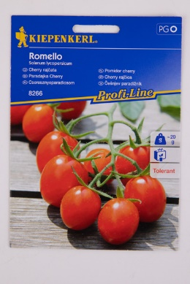 | Kiepenkerl Romello F1 cseresznyeparadicsom | 1350 | min. 8 szem* | min. 8 | F.:Bruno Nebelung GmbH, Freckenhorster Str. 32 48351 Everswinkel | INTERNET GAZDA ÁRUHÁZ KFT. 2310 Szigetszentmiklós, Csepeli út 15. BAUHAUS SZAKÁRUHÁZAK Kereskedelmi Bt. 2120 Dunakeszi, Pallag u. 9 | 7.25 | 10.30 | 11.91 | 15.00 | 15.00 | 59.5 | 96 | - | 0.02 | 6-11* | 100.0 | 0 | nem volt kimutatható | nem volt kimutatható
2 | 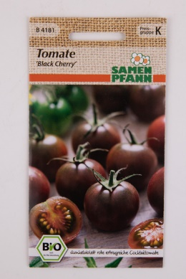 | Samen Pfann Black Cherry paradicsom* | 1680 | kb. 8 szem* | kb. 8 | F.:Szirom Kft., 9025 Győr Napfény út 9. | INTERNET GAZDA ÁRUHÁZ KFT. 2310 Szigetszentmiklós, Csepeli út 15. | 7.25 | 10.51 | 10.42 | 15.00 | 15.00 | 58.2 | 98 | - | 0.06 | 6-11* | 100.0 | 0 | nem volt kimutatható | nem volt kimutatható
3 | 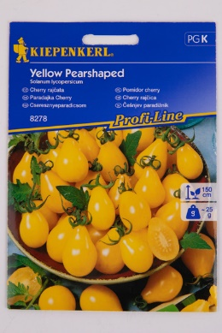 | Kiepenkerl Yellow Pearshaped cseresznyeparadicsom | 1190 | min. 30 szem* | min. 30 | F.:Bruno Nebelung GmbH, Freckenhorster Str. 32 48351 Everswinkel | OÁZIS Kertészeti Kft. 2045 Törökbálint, Torbágy u. 4. BAUHAUS SZAKÁRUHÁZAK Kereskedelmi Bt. 2120 Dunakeszi, Pallag u. 9 | 7.25 | 10.08 | 12.16 | 15.00 | 12.00 | 56.5 | 93 | 1.618 | 0.08 | 39-58 | 100.0 | 0 | nem volt kimutatható | nem volt kimutatható
4 | 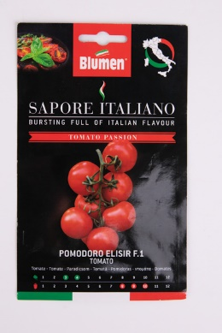 | Blumen Sapore Italiano Pomodoro Elisir F.1 paradicsom | 1090 | 0.2 | - | Gy.: Blumen Group S.P.A. Olaszország F.: Brands and More Hungary Kft, 2040 Budaörs, Szabadság út 379. | OBI Hungary Retail Kft. 010 áruház 2040 Budaörs Budapark OÁZIS Kertészeti Kft. 2092 Budakeszi, HRSZ: 2756/23. | 7.25 | 9.65 | 12.16 | 15.00 | 12.00 | 56.1 | 92 | 1.357 | 0.21 | 71-79 | 100.0 | 0 | nem volt kimutatható | nem volt kimutatható
5 | 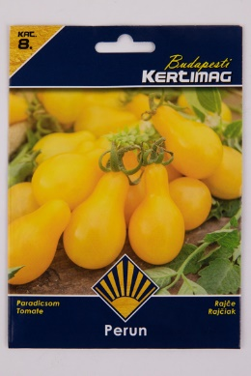 | Budapesti Kertimag Perun paradicsom | 569 | 0.2 | - | Kertimag Trade Kft. H-1223 Budapest, Dézsmaház u. 19. | PRAKTIKER Kft. 2040 Budaörs, Malomkő u. 3. | 5.80 | 9.44 | 10.42 | 15.00 | 15.00 | 55.7 | 95 | 1.484 | 0.23 | 128-177 | 100.0 | 0 | nem volt kimutatható | nem volt kimutatható
6 | 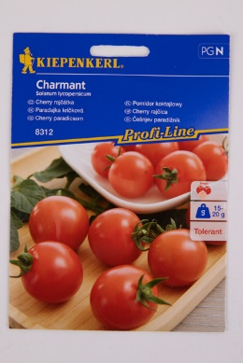 | Kiepenkerl Charmant F1 cherry paradicsom | 1190 | legalább 11 szem* | legalább 11 | F.:Bruno Nebelung GmbH, Freckenhorster Str. 32 48351 Everswinkel | BAUHAUS SZAKÁRUHÁZAK Kereskedelmi Bt. H-2120 Dunakeszi, Pallag u. 9 | 7.25 | 10.08 | 11.17 | 15.00 | 12.00 | 55.5 | 94 | - | 0.02 | 10-15* | 100.0 | 0 | nem volt kimutatható | nem volt kimutatható
7 | 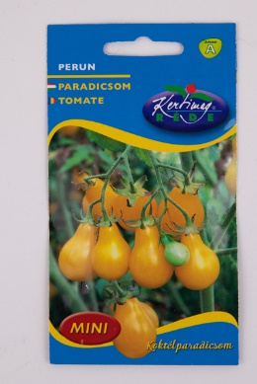 | Kertimag RÉDE Perun koktélparadicsom | 360 | 0.5 | - | Gy.: Rédei Kertimag Zrt. H-2886 Réde, Lesalja major | "HERMES" Általános Fogyasztási és Értékesítő Szövetkezet 301. sz. Kertészeti-Barkács Áruház 2011 Budakalász, Lupaszigeti elágazás | 7.25 | 9.87 | 10.92 | 12.00 | 15.00 | 55.0 | 96 | 1.484 | 0.50 | 315-344 | 99.9 | 0 | nem volt kimutatható | nem volt kimutatható
7 | 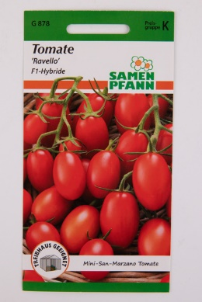 | Samen Pfann Ravello F1-Hybride paradicsom | 1680 | kb. 10 szem* | kb. 10 | F.:Szirom Kft., 9025 Győr Napfény út 10. | INTERNET GAZDA ÁRUHÁZ KFT. 2310 Szigetszentmiklós, Csepeli út 15. | 4.35 | 10.51 | 10.18 | 15.00 | 15.00 | 55.0 | 98 | - | 0.02 | 9-22 | 100.0 | 0 | nem volt kimutatható | nem volt kimutatható
8 | 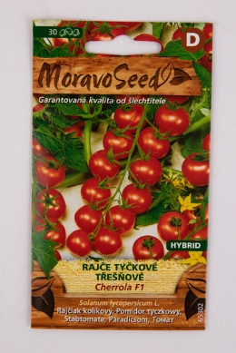 | MoravoSeed Cherrola F1 karós paradicsom | 699 | 30 szem* | 30 | MORAVOSEED CZ a.s. Muslov 1701/4, Mikulov 692 01, Czech Republic | OBI Hungary Retail Kft. 010 áruház 2040 Budaörs Budapark | 7.25 | 9.23 | 10.92 | 15.00 | 12.00 | 54.4 | 94 | 2.303 | 0.07 | 30-36 | 100.0 | 0 | nem volt kimutatható | nem volt kimutatható
9 | 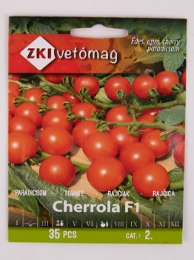 | ZKI vetőmag Cherrola F1 paradicsom | 890 | 35 szem* | 35 | F.: ZKI vetőmag Kft. 6000 Kecskemét, Felsőcsalános 60. | "HERMES" Általános Fogyasztási és Értékesítő Szövetkezet 304. sz. Kertészbolt 1024 Budapest Széll Kálmán tér 3. "HERMES" Általános Fogyasztási és Értékesítő Szövetkezet 301. sz. Kertészeti-Barkács Áruház 2011 Budakalász, Lupaszigeti elágazás | 5.80 | 10.51 | 10.67 | 15.00 | 12.00 | 54.0 | 92 | 2.296 | 0.06 | 19-35* | 100.0 | 0 | nem volt kimutatható | nem volt kimutatható
10 | 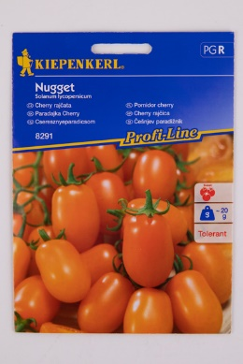 | Kiepenkerl Nugget F1 cseresznyeparadicsom | 2,090 | min. 6 szem* | min. 6 | F.:Bruno Nebelung GmbH, Freckenhorster Str. 32 48351 Everswinkel | OÁZIS Kertészeti Kft. 2045 Törökbálint, Torbágy u. 4. BAUHAUS SZAKÁRUHÁZAK Kereskedelmi Bt. 2120 Dunakeszi, Pallag u. 9 | 7.25 | 10.30 | 11.42 | 15.00 | 9.00 | 53.0 | 85 | - | 0.02 | 6-12 | 100.00 | 0 | nem volt kimutatható | nem volt kimutatható
10 | 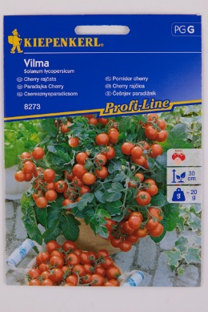 | Kiepenkerl Vilma F1 cseresznyeparadicsom | 890 | min. 10 szem* | min. 10 | F.:Bruno Nebelung GmbH, Freckenhorster Str. 32 48351 Everswinkel | OÁZIS Kertészeti Kft. 2045 Törökbálint, Torbágy u. 4. BAUHAUS SZAKÁRUHÁZAK Kereskedelmi Bt. 2120 Dunakeszi, Pallag u. 9 | 7.25 | 9.87 | 11.91 | 15.00 | 9.00 | 53.0 | 86 | - | 0.02 | 10-16 | 100.0 | 0 | nem volt kimutatható | nem volt kimutatható
10 | 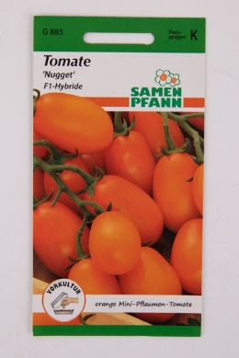 | Samen Pfann Nugget F1-Hybride paradicsom | 1680 | kb. 8 szem* | kb. 8 | F.:Szirom Kft., 9025 Győr Napfény út 9. | INTERNET GAZDA ÁRUHÁZ KFT. 2310 Szigetszentmiklós, Csepeli út 15. | 4.35 | 10.94 | 10.67 | 15.00 | 12.00 | 53.0 | 92 | - | 0.02 | 6-10 | 100.0 | 0 | nem volt kimutatható | nem volt kimutatható
11 | 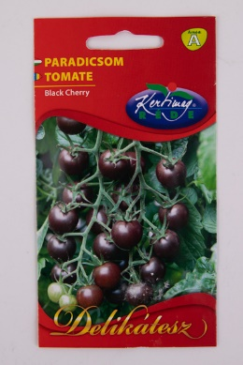 | Kertimag RÉDE Black Cherry paradicsom | 360 | 0.5 | - | Gy.: Rédei Kertimag Zrt. H-2886 Réde, Lesalja major | "HERMES" Általános Fogyasztási és Értékesítő Szövetkezet 301. sz. Kertészeti-Barkács Áruház 2011 Budakalász, Lupaszigeti elágazás | 7.25 | 9.87 | 11.42 | 12.00 | 12.00 | 52.5 | 93 | 1.438 | 0.48 | 315-350 | 99.8 | 0-2 Chenopodium album, Setaria viridis, Amaranthus retrofluxus | nem volt kimutatható | nem volt kimutatható
12 | 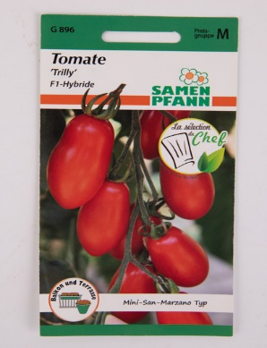 | Samen Pfann Trilly F1-Hybride paradicsom | 2050 | kb. 6 szem* | kb. 6 | F.:Szirom Kft., 9025 Győr Napfény út 10. | INTERNET GAZDA ÁRUHÁZ KFT. 2310 Szigetszentmiklós, Csepeli út 15. | 4.35 | 10.51 | 9.93 | 15.00 | 12.00 | 51.8 | 93 | - | 0.01 | 4-11* | 100.0 | 0 | nem volt kimutatható | nem volt kimutatható
13 | 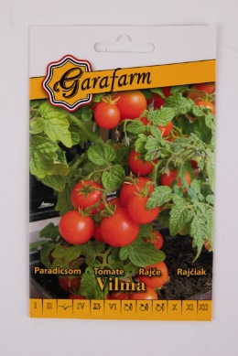 | Garafarm Vilma paradicsom | 159 | 0.25 | - | Garafarm Trade Kft. H-1223 Budapest, Dézsmaház u. 19. | VII. Tesco Global Áruházak Zrt. 41520. sz. ÁRUHÁZ 2040 Budaörs Kinizsi út 1-3 | 5.80 | 10.30 | 10.42 | 15.00 | 9.00 | 50.5 | 89 | 1.648 | 0.25 | 112-198 | 100.0 | 0-1 Echinochloa crus-galli | nem volt kimutatható | nem volt kimutatható
13 | 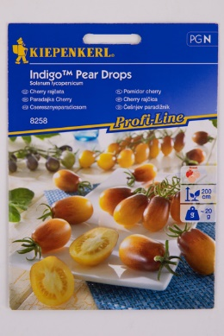 | Kiepenkerl IndigoTM Pear Drops cseresznyeparadicsom | 1190 | min. 9 szem* | min. 9 | F.:Bruno Nebelung GmbH, Freckenhorster Str. 32 48351 Everswinkel | INTERNET GAZDA ÁRUHÁZ KFT. 2310 Szigetszentmiklós, Csepeli út 15. BAUHAUS SZAKÁRUHÁZAK Kereskedelmi Bt. 2120 Dunakeszi, Pallag u. 9 | 7.25 | 10.30 | 11.91 | 15.00 | 6.00 | 50.5 | 84 | - | 0.08 | 9-13 | 100.0 | 0 | nem volt kimutatható | nem volt kimutatható
14 | 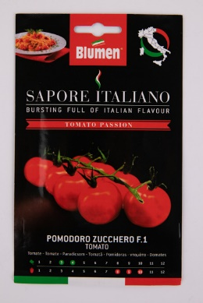 | Blumen Sapore Italiano Pomodoro Zucchero F.1 paradicsom | 1090 | 0.2 | - | Gy.: Blumen Group S.P.A. Olaszország F.: Brands and More Hungary Kft., 2040 Budaörs, Szabadság út 379. | OÁZIS Kertészeti Kft. 2092 Budakeszi, HRSZ: 2756/23 | 7.25 | 9.65 | 12.16 | 15.00 | 6.00 | 50.1 | 83 | 1.171 | 0.17 | 129-159 | 100.0 | 0 | nem volt kimutatható | nem volt kimutatható
15 | 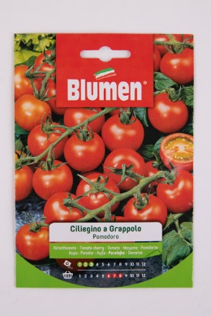 | Blumen Ciliegino a Grappolo fürtös cseresznye paradicsom | 599 | 5 | - | Gy.: Blumen Group S.P.A. Olaszország F.: Brands and More Hungary Kft, 2040 Budaörs, Szabadság út 379. | OBI Hungary Retail Kft. 036 Áruház 2151 Fót, Fehérkő út 2. | 7.25 | 9.87 | 11.66 | 12.00 | 9.00 | 49.8 | 89 | 1.712 | 2.01 | 1151-1235 | 99.9 | 0 | nem volt kimutatható | nem volt kimutatható
16 | 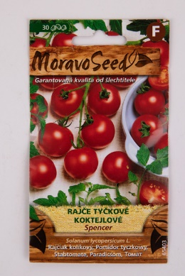 | MoravoSeed Spencer karós paradicsom | 399 | 30 szem* | 30 | MORAVOSEED CZ a.s. Muslov 1701/4, Mikulov 692 01, Czech Republic | OBI Hungary Retail Kft. 010 áruház 2040 Budaörs Budapark OBI Hungary Retail Kft. 036 Áruház 2151 Fót, Fehérkő út 2. | 7.25 | 8.80 | 11.42 | 15.00 | 6.00 | 48.5 | 83 | 1.699 | 0.09 | 35-70 | 100.0 | 0 | nem volt kimutatható | nem volt kimutatható
17 | 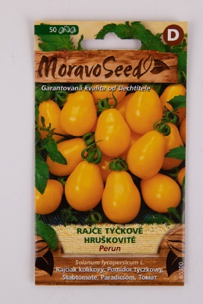 | MoravoSeed Perun karós paradicsom | 429 | 50 szem* | 50 | MORAVOSEED CZ a.s. Muslov 1701/4, Mikulov 692 01, Czech Republic | OBI Hungary Retail Kft. 010 áruház 2040 Budaörs Budapark | 7.25 | 9.23 | 10.92 | 12.00 | 9.00 | 48.4 | 88 | 1.549 | 0.12 | 73-93 | 99.8 | 0 | nem volt kimutatható | nem volt kimutatható
18 | 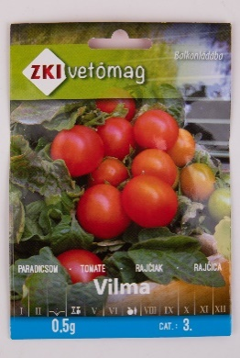 | ZKI vetőmag Vilma balkonparadicsom | 516 | 0.5 | 140-150 | F.: ZKI vetőmag Kft. 6000 Kecskemét, Felsőcsalános 60. | "HERMES" Általános Fogyasztási és Értékesítő Szövetkezet 301. sz. Kertészeti-Barkács Áruház 2011 Budakalász, Lupaszigeti elágazás | 5.80 | 10.30 | 10.18 | 12.00 | 9.00 | 47.3 | 89 | 1.605 | 0.54 | 302-365 | 99.9 | 0 | nem volt kimutatható | nem volt kimutatható
19 | 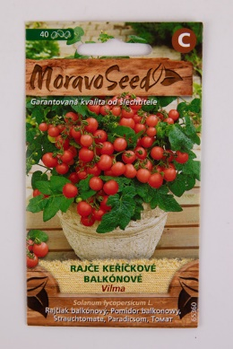 | MoravoSeed Vilma bokros paradicsom | 399 | 40 szem* | 40 | MORAVOSEED CZ a.s. Muslov 1701/4, Mikulov 692 01, Czech Republic | OBI Hungary Retail Kft. 010 áruház 2040 Budaörs Budapark | 7.25 | 9.44 | 11.42 | 12.00 | 6.00 | 46.1 | 84 | 1.58 | 0.09 | 45-63 | 99.9 | 0 | nem volt kimutatható | nem volt kimutatható
20 | 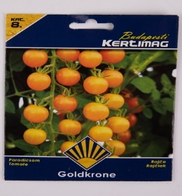 | Budapesti Kertimag Goldkrone paradicsom | 569 | 0.2 | - | Kertimag Trade Kft. H-1223 Budapest, Dézsmaház u. 19. | PRAKTIKER Kft. 2040 Budaörs, Malomkő u. 3. | 5.80 | 9.87 | 10.67 | 12.00 | 6.00 | 44.3 | 83 | 1.110 | 0.19 | 131-209 | 99.6 | 0 | nem volt kimutatható | nem volt kimutatható
21 | 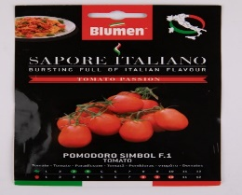 | Blumen Sapore Italiano Pomodoro Simbol F.1 paradicsom | 1090 | 0.2 | - | Gy.: Blumen Group S.P.A. Olaszország F.: Brands and More Hungary Kft., 2040 Budaörs, Szabadság út 379. | OÁZIS Kertészeti Kft. 2092 Budakeszi, HRSZ: 2756/23 | 7.25 | 9.44 | 12.16 | 9.00 | 6.00 | 43.9 | 84 | - | 0.25 | 75-94 | 99.4 | 0 | nem volt kimutatható | nem volt kimutatható
*Egérrel a cellára mutatva további információ jelenik meg.

